game-concept
The game concept of TOF(tower of fortune)

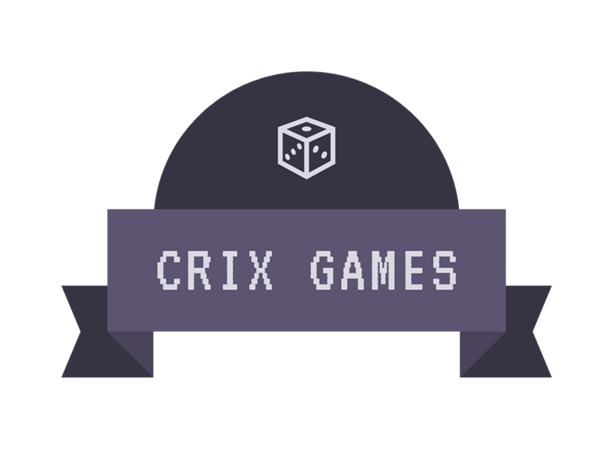
 | the title layer |  |  |  |  |  |  |  |  |  |  |  |  |  |  |  | the menu layer

 |  |  |  |  |  |  |  |  |  |  |  |  |  |  |  |  |  | The Tower of Fortune

 |  |  |  |  |  |  |  |  |  |  |  |  |  |  |  |  |  |  |  |  |  | > | NEW GAME
 |  |  |  |  |  |  |  |  |  |  |  |  |  |  |  |  |  |  |  |  |  |  | CONTINUE

 |  |  |  |  |  |  |  |  |  |  |  |  |  |  |  |  |  |  |  |  |  |  | CREDIT

 | the layer out |  |  |  |  |  |  |  |  |  |  |  |  |  |  |  | the game layer
 | crixthegreat |  |  | LEVEL: |  |  |  |  |  | HP: |  |  | GOLD:

You:
taste my sword!
Goblin:
Go Die!
You:
taste my sword!
Goblin:
Go Die!
 |  |  |  |  |  |  |  | ●● ●● | ●● ●● |  |  |  |  |  |  |  |  |  |  | ●● ●● | ●● ●●
 |  |  |  |  |  |  |  | ●● ●● | ●● ●● |  |  |  |  |  |  |  |  |  |  | ●● ●● | ●● ●●
 |  |  |  |  |  |  |  | ●● ●● | ●● ●● |  |  |  |  |  |  |  |  |  |  | ●● ●● | ●● ●●
 |  |  |  |  |  |  |  |  |  |  | Goblin |  |  |  |  |  |  |  |  |  |  | Goblin
story teller: you've been attacked
story teller: you've been attacked
 |  |  | crixthegreat |  |  |  |  |  |  |  |  |  |  |  |  |  |  |  | crixthegreat

 |  | world map |  |  |  | 头 | 项 | 指 |  | 1-Atk |  | 2-Def | 3-Luc
 |  |  |  |  | 肩 | 胸 | 左 | 指 |  |  | Return to world
 |  |  |  |  | 腕 | 腿 | 右 |  |  | rest | □ | move on |  | Atk | Def | Luc
 |  |  |  |  |  | 脚 |  |  |  |  | check inventions |  |  | showhand

 | the front layer |  |  |  |  |  |  |  |  |  |  |  |  |  |  |  | the background layer
 | crixthegreat |  |  | LEVEL: |  |  |  |  |  | HP: |  |  | GOLD:

 |  | world map |  |  |  | 头 | 项 | 指 |  | 1-Atk |  | 2-Def | 3-Luc
 |  |  |  |  | 肩 | 胸 | 左 | 指 |  |  | Return to world
 |  |  |  |  | 腕 | 腿 | 右 |  |  | rest | □ | move on |  | Atk | Def | Luc
 |  |  |  |  |  | 脚 |  |  |  |  | check inventions |  |  | showhand

main_scr
LV: HP :
G: EXP:
PLAYER
ZONE
LV : HP:
ENEMY
MESSAGE
WORLD MAP
CONTROLS
ATTACK STYLE
LOOT
攻击/右选
运气/出售
防御/左选
行走/装备

SELL
EQUIP
TAKE
EQUIPED
ITEM

invention-layer
PLAYER
攻击：
防御：
运气：
体能：
暴击：
格挡：
减伤：
荆棘：
体力加成：
回合恢复：
攻击吸血：
攻击回复：
魔法获取：
金币获取：
经验加成：
击杀经验：
最大骰子：
最小骰子：
负面减少：
精英伤害：
DATA
(E)QUIPMENT
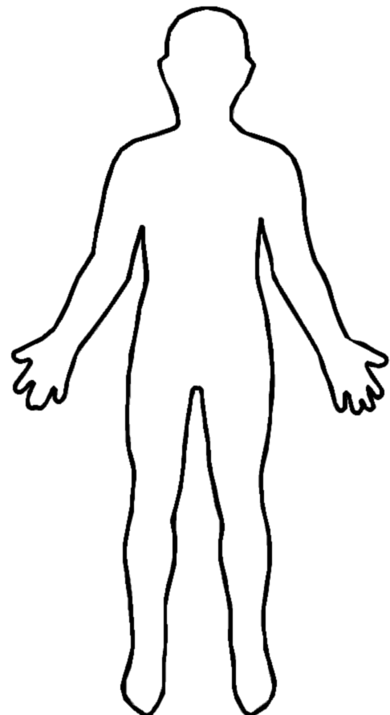
LV: HP :
G: EXP:

(S)KILL

SELL
EQUIP
TAKE
EQUIPED
ITEM

地震
暴击
奇毒

棒喝
盾墙
神盾

响弹
鲁莽
复仇

博命
神龟
神骰

互博
重击
标配

ITEM (B)OX

1/10

attack-sytle
奇门遁甲
神鬼奇谋

亢龙有悔
无往不复
飞龙在天
小人无咎
潜龙勿用
见龙在田
弗损益之
利有攸往
小人无咎
潜龙勿用
奇门遁甲
神鬼奇谋
弗损益之
利有攸往

飞龙在天
见龙在田

亢龙有悔
无往不复

